Basic
name | id | date of birth | date of exam | age | Rt. | Lt. | preop LLD | percentage | etiology | long limb length | short limb length | long | speed | stride | cad | SW | SL_Long | SL_Short | stance_Long | stance_Short | swing_Long | swing_Short | stance ratio
김다은 | 2004294 | 2000-03-20 | 2016-12-26 | 15.0 | 891.3 | 867.2 | 24.1 | 2.71 | s/p Premature physeal arrest, distal femur, Lt. | 867.2 | 891.3 | 1 | 1.15 | 1.20 | 114.92 | 0.07 | 0.62 | 0.58 | 0.61 | 0.60 | 0.39 | 0.40 | 1.02 | 1.00
김다정 | 998095 | 1996-10-18 | 2016-12-12 | 19.0 | 879.3 | 899.7 | 20.4 | 2.32 | Posttraumatic (s/p Femur shaft Fx., Lt.) | 899.7 | 879.3 | 2 | 1.13 | 1.27 | 106.71 | 0.14 | 0.66 | 0.61 | 0.61 | 0.62 | 0.39 | 0.38 | 0.99 | 2.00
김소희 | 1976594 | 1996-10-18 | 2016-12-12 | 19.0 | 863.6 | 830.2 | 24.2 | 2.91 | Posttraumatic (s/p Distal tibia Fx., Lt., physeal injury) | 863.6 | 830.2 | 1 | 1.19 | 1.27 | 111.90 | 0.14 | 0.64 | 0.64 | 0.62 | 0.60 | 0.38 | 0.40 | 1.03 | 1.00
김진국 | 1462211 | 1996-10-18 | 2016-12-12 | 19.0 | 905.6 | 953.8 | 40.3 | 4.22 | Idiopathic | 953.8 | 905.6 | 2 | 1.02 | 1.17 | 105.14 | 0.17 | 0.62 | 0.55 | 0.64 | 0.62 | 0.36 | 0.38 | 1.02 | 1.00
박해원 | 1711037 | 2001-09-14 | 2017-01-30 | 15.0 | 908.0 | 893.4 | 14.6 | 1.61 | Idiopathic | 908.0 | 893.4 | 1 | 1.13 | 1.17 | 115.67 | 0.16 | 0.63 | 0.54 | 0.60 | 0.57 | 0.40 | 0.43 | 1.05 | 1.00
서현정 | 2077910 | 1999-01-13 | 2017-02-06 | 17.0 | 808.4 | 850.6 | 50.0 | 5.88 | Idiopathic | 850.6 | 808.4 | 2 | 1.06 | 1.11 | 114.38 | 0.12 | 0.58 | 0.54 | 0.61 | 0.57 | 0.39 | 0.43 | 1.08 | 1.00
송혜림 | 2075649 | 1985-08-09 | 2017-04-24 | 31.0 | 840.3 | 870.6 | 30.3 | 3.48 | Posttraumatic (Femur shaft Fx., Rt.) | 870.6 | 840.3 | 2 | 1.09 | 1.16 | 113.25 | 0.11 | 0.59 | 0.57 | 0.59 | 0.55 | 0.41 | 0.45 | 1.07 | 1.00
신동진 | 915574 | 1996-12-30 | 2018-05-09 | 21.0 | 955.5 | 932.3 | 23.2 | 2.49 | Idiopathic hemi hypertrophy of lower leg | 955.5 | 932.3 | 1 | 1.21 | 1.29 | 112.53 | 0.12 | 0.67 | 0.62 | 0.61 | 0.60 | 0.39 | 0.40 | 1.02 | 1.00
신승철 | 2039563 | 1988-06-23 | 2016-08-01 | 27.0 | 875.0 | 853.4 | 21.6 | 2.53 | Idiopathic, Multiple hereditary exostosis | 875.0 | 853.4 | 1 | 0.99 | 1.16 | 102.15 | 0.11 | 0.58 | 0.58 | 0.64 | 0.60 | 0.36 | 0.40 | 1.07 | 1.00
신재요 | 2085741 | 1995-11-09 | 2017-03-20 | 21.0 | 981.2 | 1008.6 | 27.5 | 2.72 | Posttraumatic (tibia malunion) | 1008.6 | 981.2 | 2 | 1.20 | 1.41 | 101.83 | 0.09 | 0.72 | 0.69 | 0.63 | 0.59 | 0.37 | 0.41 | 1.07 | 1.00
양찬우 | 2040165 | 1995-04-09 | 2016-06-13 | 20.0 | 832.2 | 887.1 | 54.9 | 6.19 | LCP sequelae | 887.1 | 832.2 | 2 | 1.17 | 1.23 | 113.71 | 0.12 | 0.64 | 0.59 | 0.59 | 0.57 | 0.41 | 0.43 | 1.04 | 1.00
유리라 | 1899902 | 1988-02-25 | 2016-07-07 | 27.0 | 826.5 | 848.8 | 22.3 | 2.63 | Idiopathic | 848.8 | 826.5 | 2 | 1.26 | 1.25 | 120.52 | 0.09 | 0.64 | 0.61 | 0.60 | 0.60 | 0.40 | 0.40 | 1.00 | 2.00
유시아 | 2215198 | 2006-12-08 | 2018-10-22 | 11.0 | 683.5 | 711.8 | 25.0 | 3.51 | Idiopathic | 711.8 | 683.5 | 2 | 1.10 | 1.08 | 122.08 | 0.09 | 0.55 | 0.53 | 0.62 | 0.59 | 0.38 | 0.41 | 1.04 | 1
윤지한 | 2086493 | 1980-02-04 | 2017-04-24 | 36.0 | 1013.6 | 980.6 | 33.1 | 3.26 | Idiopathic | 1013.6 | 980.6 | 1 | 1.37 | 1.33 | 123.81 | 0.15 | 0.65 | 0.68 | 0.60 | 0.58 | 0.40 | 0.42 | 1.03 | 1.00
이수진 | 1943046 | 1999-01-28 | 2016-11-30 | 16.0 | 886.6 | 912.5 | 25.9 | 2.92 | Posttraumatic | 912.5 | 886.6 | 2 | 1.45 | 1.47 | 118.82 | 0.14 | 0.75 | 0.72 | 0.59 | 0.61 | 0.41 | 0.39 | 0.98 | 2.00
이우형 | 2021469 | 1966-08-02 | 2016-04-11 | 49.0 | 794.9 | 860.8 | 65.9 | 7.66 | Posttraumatic | 860.8 | 794.9 | 2 | 1.13 | 1.15 | 117.56 | 0.08 | 0.57 | 0.59 | 0.68 | 0.56 | 0.32 | 0.44 | 1.20 | 1.00
이지환 | 2117513 | 1996-02-12 | 2017-06-12 | 20.0 | 845.0 | 886.0 | 41.0 | 4.63 | Idiopathic | 886.0 | 845.0 | 2 | 1.08 | 1.06 | 122.07 | 0.09 | 0.55 | 0.51 | 0.63 | 0.58 | 0.37 | 0.42 | 1.09 | 1.00
임건우 | 1260058 | 2004-10-14 | 2017-01-25 | 12.0 | 808.4 | 835.1 | 26.8 | 3.21 | Idiopathic (h/o clubfoot) | 835.1 | 808.4 | 2 | 1.10 | 1.33 | 99.30 | 0.06 | 0.67 | 0.66 | 0.60 | 0.62 | 0.40 | 0.38 | 0.98 | 2.00
정우진 | 2075375 | 2006-04-25 | 2017-01-09 | 10.0 | 857.2 | 823.8 | 33.4 | 3.89 | Idiopathic | 857.2 | 823.8 | 1 | 1.07 | 1.15 | 111.99 | 0.07 | 0.59 | 0.55 | 0.58 | 0.56 | 0.42 | 0.44 | 1.03 | 1.00
정재우 | 2055001 | 2002-02-03 | 2016-10-17 | 13.0 | 877.5 | 935.6 | 58.1 | 6.62 | Idiopathic, enchondromatosis | 935.6 | 877.5 | 2 | 0.92 | 1.05 | 105.11 | 0.10 | 0.53 | 0.51 | 0.62 | 0.57 | 0.38 | 0.43 | 1.09 | 1.00
조승현 | 1388172 | 2006-03-05 | 2016-03-05 | 9.0 | 736.5 | 722.1 | 14.4 | 1.99 | Posttraumatic (Rt. tibia shat Fx.) | 736.5 | 722.1 | 1 | 0.92 | 1.05 | 105.11 | 0.10 | 0.51 | 0.53 | 0.57 | 0.62 | 0.43 | 0.38 | 0.92 | 2.00
최성현 | 2023635 | 2002-11-18 | 2016-08-03 | 13.0 | 938.5 | 914.1 | 24.4 | 2.60 | Idiopathic | 938.5 | 914.1 | 1 | 1.15 | 1.23 | 112.74 | 0.11 | 0.63 | 0.59 | 0.60 | 0.59 | 0.40 | 0.41 | 1.01 | 1.00
호성원 | 1707945 | 2011-05-03 | 2018-10-22 | 6.0 | 584.7 | 598.8 | 14.0 | 2.40 | Posttraumatic (Femur shaft Fx., Lt(AO32-C3)) | 598.8 | 584.7 | 2 | 1.28 | 1.11 | 138.97 | 0.09 | 0.55 | 0.55 | 0.58 | 0.56 | 0.42 | 0.44 | 1.04 | 1.00
황원준 | 2009755 | 2006-01-31 | 2016-03-28 | 9.0 | 754.4 | 703.9 | 50.5 | 7.17 | Posttraumatic (Distal femur Fx., Lt., Femur shaft Fx., Rt.) | 754.4 | 703.9 | 1 | 0.98 | 1.05 | 112.57 | 0.06 | 0.53 | 0.52 | 0.58 | 0.51 | 0.42 | 0.49 | 1.15 | 1.00
김준호 | 2219408 | 1968-02-03 | 2018-11-12 | 49.0 | 797.3 | 750.5 | 46.8 | 6.24 | Bowing d/t Neurofibromatosis | 797.3 | 750.5 | 2 | 0.74 | 0.99 | 89.54 | 0.07 | 0.49 | 0.50 | 0.67 | 0.62 | 0.33 | 0.38 | 1.08 | 1.00
정세진 | 1465280 | 2005-08-01 | 2018-12-11 | 12.0 | 817.5 | 801.9 | 15.6 | 1.91 | Posttraumatic (Tibia shaft fx., Lt. (AO42-A1)) | 817.5 | 801.9 | 1 | 1.21 | 1.24 | 116.68 | 0.10 | 0.63 | 0.61 | 0.61 | 0.60 | 0.39 | 0.40 | 1.02 | 1.00
이화영 | 1657452 | 2010-05-26 | 2018-12-24 | 7.0 | 628.0 | 639.4 | 11.4 | 1.82 | Posttraumatic (Tibia shaft open fx., Lt.) | 639.4 | 628.0 | 2 | 1.40 | 1.15 | 145.28 | 0.09 | 0.58 | 0.58 | 0.57 | 0.57 | 0.43 | 0.43 | 1.01 | 1.00
임채명 | 1836705 | 2011-02-07 | 2018-11-06 | 6.0 | 649.6 | 636.3 | 13.4 | 2.10 | Posttraumatic (Tibiofibular shaft Fx., Rt.) | 649.6 | 636.3 | 1 | 1.15 | 1.10 | 125.40 | 0.07 | 0.57 | 0.53 | 0.58 | 0.58 | 0.42 | 0.42 | 1.00 | 2.00
박현철 | 1788740 | 1976-06-18 | 2016-05-19 | 39.0 | 901.4 | 884.5 | 20.4 | 2.26 | Posttraumatic (Subtrochanteric Fx., hip, Lt.) | 901.4 | 884.5 | 1 | 1.09 | 1.23 | 105.98 | 0.12 | 0.64 | 0.59 | 0.65 | 0.63 | 0.35 | 0.37 | 1.03 | 1.00
정상필 | 1491740 | 1994-12-22 | 2018-12-10 | 23.0 | 585.0 | 575.0 | 10.0 | 1.71 | Achondroplasia | 585.0 | 575.0 | 1 | 1.01 | 0.89 | 136.08 | 0.07 | 0.44 | 0.45 | 0.60 | 0.62 | 0.40 | 0.38 | 0.97 | 2.00

Sheet1
곡선의 좌표
검정 결과 변수:LLD
이상부터 정(+)a | Sensitivity | 1 - Specificity | 특이도
9.0000 | 1.000 | 1.000 | 0.000
10.7000 | 1.000 | 0.857 | 0.143
12.4000 | 0.957 | 0.857 | 0.143
13.7000 | 0.957 | 0.714 | 0.286
14.2000 | 0.913 | 0.714 | 0.286
14.5000 | 0.913 | 0.571 | 0.429
15.1000 | 0.870 | 0.571 | 0.429
18.0000 | 0.826 | 0.571 | 0.429
21.0000 | 0.783 | 0.429 | 0.571
21.9500 | 0.739 | 0.429 | 0.571
22.7500 | 0.739 | 0.286 | 0.714
23.6500 | 0.696 | 0.286 | 0.714
24.1500 | 0.652 | 0.286 | 0.714
24.3000 | 0.609 | 0.286 | 0.714
24.7000 | 0.565 | 0.286 | 0.714
25.4500 | 0.522 | 0.286 | 0.714
26.3500 | 0.522 | 0.143 | 0.857
27.1500 | 0.522 | 0.000 | 1.000
28.9000 | 0.478 | 0.000 | 1.000
31.7000 | 0.435 | 0.000 | 1.000
33.2500 | 0.391 | 0.000 | 1.000
36.8500 | 0.348 | 0.000 | 1.000
40.7000 | 0.304 | 0.000 | 1.000
43.9500 | 0.261 | 0.000 | 1.000
48.4000 | 0.217 | 0.000 | 1.000
50.2500 | 0.174 | 0.000 | 1.000
52.7000 | 0.130 | 0.000 | 1.000
56.5000 | 0.087 | 0.000 | 1.000
62.0000 | 0.043 | 0.000 | 1.000
66.9000 | 0.000 | 0.000 | 1.000

stanceduration_ROC
곡선의 좌표
검정 결과 변수 | 이상인 값부터 양(+)a | 민감도 | 1 - 특이도 | 특이도
LLD | 3.3000 | 1.000 | 1.000 | 0.000 | 1
 | 4.7500 | 1.000 | 0.875 | 0.125 | 2
 | 5.8500 | 1.000 | 0.750 | 0.250 | 3
 | 6.8000 | 0.944 | 0.750 | 0.250 | 4
 | 7.9000 | 0.944 | 0.625 | 0.375 | 5
 | 9.0000 | 0.889 | 0.625 | 0.375 | 6
 | 9.8000 | 0.889 | 0.500 | 0.500 | 7
 | 11.4000 | 0.833 | 0.500 | 0.500 | 8
 | 14.0500 | 0.778 | 0.500 | 0.500 | 9
 | 15.7500 | 0.722 | 0.500 | 0.500 | 10
 | 17.2500 | 0.722 | 0.375 | 0.625 | 11
 | 18.7000 | 0.722 | 0.250 | 0.750 | 12
 | 19.0000 | 0.667 | 0.250 | 0.750 | 13
 | 19.4000 | 0.667 | 0.125 | 0.875 | 14
 | 20.9500 | 0.611 | 0.125 | 0.875 | 15
 | 23.9500 | 0.556 | 0.125 | 0.875 | 16
 | 25.6500 | 0.556 | 0.000 | 1.000 | 17
 | 26.8500 | 0.500 | 0.000 | 1.000 | 18
 | 28.1000 | 0.444 | 0.000 | 1.000 | 19
 | 28.7500 | 0.389 | 0.000 | 1.000 | 20
 | 30.0000 | 0.333 | 0.000 | 1.000 | 21
 | 31.1500 | 0.278 | 0.000 | 1.000 | 22
 | 31.7000 | 0.222 | 0.000 | 1.000 | 23
 | 36.8000 | 0.167 | 0.000 | 1.000 | 24
 | 46.5000 | 0.111 | 0.000 | 1.000 | 25
 | 52.4000 | 0.056 | 0.000 | 1.000 | 26
 | 54.6000 | 0.000 | 0.000 | 1.000 | 27
LLDratio | -0.3000 | 1.000 | 1.000 | 0.000 | 1
 | 0.7500 | 1.000 | 0.750 | 0.250 | 2
 | 0.8500 | 0.944 | 0.750 | 0.250 | 3
 | 1.0000 | 0.944 | 0.625 | 0.375 | 4
 | 1.2500 | 0.889 | 0.625 | 0.375 | 5
 | 1.5000 | 0.889 | 0.500 | 0.500 | 6
 | 1.6500 | 0.833 | 0.500 | 0.500 | 7
 | 1.8500 | 0.778 | 0.500 | 0.500 | 8
 | 2.1000 | 0.778 | 0.375 | 0.625 | 9
 | 2.3000 | 0.722 | 0.375 | 0.625 | 10
 | 2.4500 | 0.667 | 0.375 | 0.625 | 11
 | 2.6000 | 0.667 | 0.250 | 0.750 | 12
 | 2.8000 | 0.556 | 0.250 | 0.750 | 13
 | 3.0000 | 0.556 | 0.125 | 0.875 | 14
 | 3.1500 | 0.500 | 0.125 | 0.875 | 15
 | 3.4000 | 0.444 | 0.000 | 1.000 | 16
 | 3.7500 | 0.389 | 0.000 | 1.000 | 17
 | 4.0000 | 0.333 | 0.000 | 1.000 | 18
 | 4.1500 | 0.278 | 0.000 | 1.000 | 19
 | 4.8500 | 0.167 | 0.000 | 1.000 | 20
 | 5.9000 | 0.111 | 0.000 | 1.000 | 21
 | 7.2000 | 0.056 | 0.000 | 1.000 | 22
 | 9.1000 | 0.000 | 0.000 | 1.000 | 23
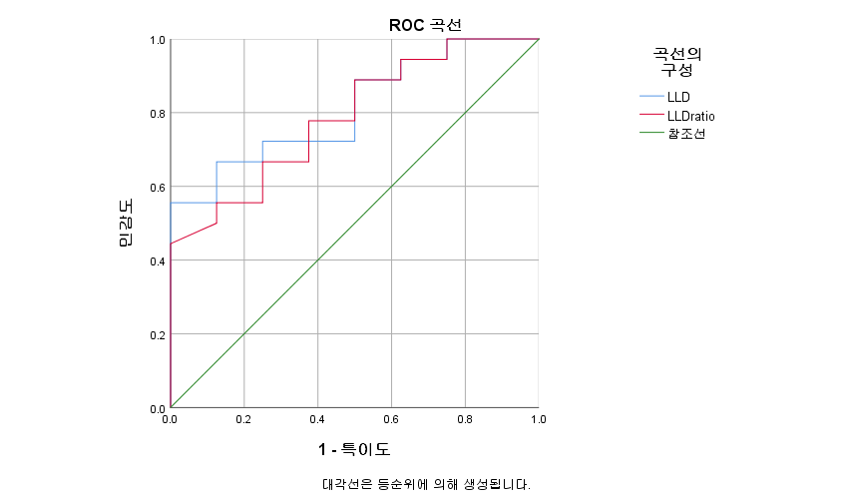
검정 결과 변수:LLDratio에는 실제 양의 반응 집단과 실제 음의 반응 집단 사이에 하나 이상의 등순위가 있습니다.
a. 분리점의 최소값은 관측된 검정 결과 값 - 1이며, 분리점의 최대는 관측된 검정값 +1입니다. 나머지 분리점 값은 정렬된 관측 검정값 두 개의 평균입니다.

Steplength_ROC
곡선의 좌표
검정 결과 변수 | 이상인 값부터 양(+)a | 민감도 | 1 - 특이도 | 특이도
LLD | 3.3000 | 1.000 | 1.000 | 0.000
 | 4.7500 | 1.000 | 0.833 | 0.167
 | 5.8500 | 1.000 | 0.667 | 0.333
 | 6.8000 | 0.950 | 0.667 | 0.333
 | 7.9000 | 0.900 | 0.667 | 0.333
 | 9.0000 | 0.850 | 0.667 | 0.333
 | 9.8000 | 0.850 | 0.500 | 0.500
 | 11.4000 | 0.850 | 0.333 | 0.667
 | 14.0500 | 0.850 | 0.167 | 0.833
 | 15.7500 | 0.800 | 0.167 | 0.833
 | 17.2500 | 0.750 | 0.167 | 0.833
 | 18.7000 | 0.700 | 0.167 | 0.833
 | 19.0000 | 0.650 | 0.167 | 0.833
 | 19.4000 | 0.600 | 0.167 | 0.833
 | 20.9500 | 0.550 | 0.167 | 0.833
 | 23.9500 | 0.500 | 0.167 | 0.833
 | 25.6500 | 0.450 | 0.167 | 0.833
 | 26.8500 | 0.400 | 0.167 | 0.833
 | 28.1000 | 0.350 | 0.167 | 0.833
 | 28.7500 | 0.300 | 0.167 | 0.833
 | 30.0000 | 0.300 | 0.000 | 1.000
 | 31.1500 | 0.250 | 0.000 | 1.000
 | 31.7000 | 0.200 | 0.000 | 1.000
 | 36.8000 | 0.150 | 0.000 | 1.000
 | 46.5000 | 0.100 | 0.000 | 1.000
 | 52.4000 | 0.050 | 0.000 | 1.000
 | 54.6000 | 0.000 | 0.000 | 1.000
LLDratio | -0.3000 | 1.000 | 1.000 | 0.000
 | 0.7500 | 1.000 | 0.667 | 0.333
 | 0.8500 | 0.950 | 0.667 | 0.333
 | 1.0000 | 0.900 | 0.667 | 0.333
 | 1.2500 | 0.850 | 0.667 | 0.333
 | 1.5000 | 0.850 | 0.500 | 0.500
 | 1.6500 | 0.850 | 0.333 | 0.667
 | 1.8500 | 0.850 | 0.167 | 0.833
 | 2.1000 | 0.800 | 0.167 | 0.833
 | 2.3000 | 0.750 | 0.167 | 0.833
 | 2.4500 | 0.700 | 0.167 | 0.833
 | 2.6000 | 0.650 | 0.167 | 0.833
 | 2.8000 | 0.550 | 0.167 | 0.833
 | 3.0000 | 0.500 | 0.167 | 0.833
 | 3.1500 | 0.450 | 0.167 | 0.833
 | 3.4000 | 0.350 | 0.167 | 0.833
 | 3.7500 | 0.300 | 0.167 | 0.833
 | 4.0000 | 0.300 | 0.000 | 1.000
 | 4.1500 | 0.250 | 0.000 | 1.000
 | 4.8500 | 0.150 | 0.000 | 1.000
 | 5.9000 | 0.100 | 0.000 | 1.000
 | 7.2000 | 0.050 | 0.000 | 1.000
 | 9.1000 | 0.000 | 0.000 | 1.000
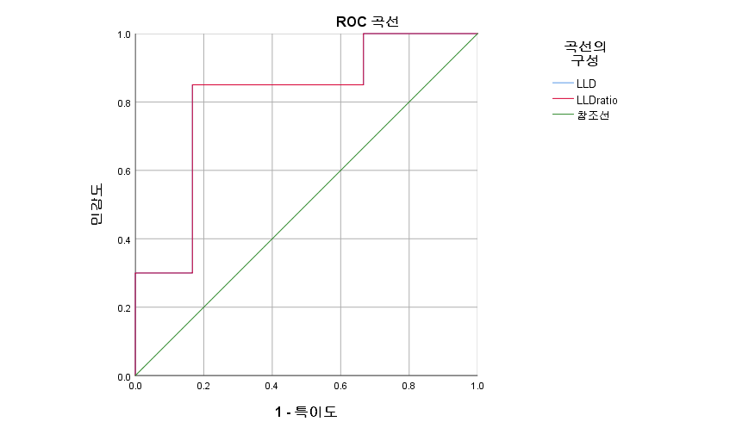
a. 분리점의 최소값은 관측된 검정 결과 값 - 1이며, 분리점의 최대는 관측된 검정값 +1입니다. 나머지 분리점 값은 정렬된 관측 검정값 두 개의 평균입니다.

